変更等届出書
記入例(所在地の変更)
記入例(排水設備
責任技術者の変更)
記入例(廃止・辞退)

年 月 日 |  | 令和７年〇〇月〇〇日 |  |  | 令和７年〇〇月〇〇日 |  |  | 令和７年〇〇月〇〇日

指定下水道工事店（変更・廃止・辞退）届出書 |  | 指定下水道工事店（変更・廃止・辞退）届出書 |  |  | 指定下水道工事店（変更・廃止・辞退）届出書 |  |  | 指定下水道工事店（変更・廃止・辞退）届出書

調布市長 宛 |  | 調布市長 宛 |  |  | 調布市長 宛 |  |  | 調布市長 宛
届出者 住所又は所在地 |  | 届出者 住所又は所在地 |  |  | 届出者 住所又は所在地 |  |  | 届出者 住所又は所在地
氏名又は名称及び法人にあっては，その代表者の氏名 |  | 氏名又は名称及び法人にあっては，その代表者の氏名 |  |  | 氏名又は名称及び法人にあっては，その代表者の氏名 |  |  | 氏名又は名称及び法人にあっては，その代表者の氏名
 |  |  | 調布市小島町2-35-1 | 東京都調布市西つつじヶ丘3-19-1 |  | 調布市小島町2-35-1 | 東京都調布市小島町2-35-1 |  | 調布市小島町2-35-1 | 東京都調布市小島町2-35-1
 |  |  | 株式会社調布〇〇〇工事 | 株式会社調布〇〇〇工事 |  | 株式会社調布〇〇〇工事 | 株式会社調布〇〇〇工事 |  | 株式会社調布〇〇〇工事 | 株式会社調布〇〇〇工事
 |  |  | 代表者取締役 調布太郎 | 代表取締役 調布 太郎 |  | 代表者取締役 調布太郎 | 代表取締役 調布 太郎 |  | 代表者取締役 調布太郎 | 代表取締役 調布 太郎
電話 （ ） |  | 電話 042（481）7231 |  |  | 電話 042（481）7228 |  |  | 電話 042（481）7228

電話番号を
必ず記入してください。
電話番号を
必ず記入してください。
調布市指定下水道工事店の（変更・廃止・辞退）について，次のとおり届け出ます。 |  | 調布市指定下水道工事店の（変更・廃止・辞退）について，次のとおり届け出ます。 |  |  | 調布市指定下水道工事店の（変更・廃止・辞退）について，次のとおり届け出ます。 |  |  | 調布市指定下水道工事店の（変更・廃止・辞退）について，次のとおり届け出ます。
フリガナ |  | フリガナ | カブシキガイシャチョウフ〇〇〇コウジ |  | フリガナ | カブシキガイシャチョウフ〇〇〇コウジ |  | フリガナ | カブシキガイシャチョウフ〇〇〇コウジ
事業所名 |  | 事業所名 | 株式会社調布〇〇〇工事 |  | 事業所名 | 株式会社調布〇〇〇工事 |  | 事業所名 | 株式会社調布〇〇〇工事
フリガナ |  | フリガナ | チョウフ タロウ |  | フリガナ | チョウフ タロウ |  | フリガナ | チョウフ タロウ
代表者氏名 |  | 代表者氏名 | 代表取締役 調布 太郎 |  | 代表者氏名 | 代表取締役 調布 太郎 |  | 代表者氏名 | 代表取締役 調布 太郎
所在地 | 〒 | 所在地 | 〒181-0006 |  | 所在地 | 〒181-0026 |  | 所在地 | 〒181-0026
 |  |  | 東京都調布市西つつじヶ丘3-19-1 調布出張所 |  |  | 東京都調布市小島町2-35-1 調布市役所８階 |  |  | 東京都調布市小島町2-35-1 調布市役所８階
 | 電話（ ） |  | 電話 042（481）7231 |  |  | 電話 042（481）7228 |  |  | 電話 042（481）7228
変更・廃止・辞退年月日 | 令和 年 月 日 | 変更・廃止・辞退年月日 | 令和７年〇〇月〇〇日 |  | 変更・廃止・辞退年月日 | 令和７年〇〇月〇〇日 |  | 変更・廃止・辞退年月日 | 令和７年〇〇月〇〇日
※指定番号 | 第 ― 号 | ※指定番号 | 第 ― 号 |  | ※指定番号 | 第 ― 号 |  | ※指定番号 | 第 ― 号
記入不要
変更の内容 | 変更前 | 変更の内容 | 変更前 | 東京都調布市小島町2-35-1 調布市役所８階 | 変更の内容 | 変更前 | 調布 太郎 | 変更の内容 | 変更前
１ 代 表 者 氏 名 |  | １ 代 表 者 氏 名 |  |  | １ 代 表 者 氏 名 |  |  | １ 代 表 者 氏 名
２ 所 在 地 |  | ２ 所 在 地 |  |  | ２ 所 在 地 |  |  | ２ 所 在 地
３ 電 話 番 号 | 変更後 | ３ 電 話 番 号 | 変更後 | 東京都調布市西つつじヶ丘3-19-1 神代出張所 | ３ 電 話 番 号 | 変更後 | 神代 次郎 | ３ 電 話 番 号 | 変更後
４ そ の 他 |  | ４ そ の 他 |  |  | ４ そ の 他 |  |  | ４ そ の 他
( ) |  | ( ) |  |  | ( 排水設備責任技術者 ) |  |  | ( )
変更・廃止・辞退の理由 |  | 変更・廃止・辞退の理由 | 事務所移転のため |  | 変更・廃止・辞退の理由 | 退職のため |  | 変更・廃止・辞退の理由 | 〇〇のため
※ 備 考 |  | ※ 備 考 |  |  | ※ 備 考 |  |  | ※ 備 考
添付資料 １ 指定下水道工事店証 |  | 添付資料 １ 指定下水道工事店証 |  |  | 添付資料 １ 指定下水道工事店証 |  |  | 添付資料 １ 指定下水道工事店証
２ 変更内容を証明する書類 |  | ２ 変更内容を証明する書類 |  |  | ２ 変更内容を証明する書類 |  |  | ２ 変更内容を証明する書類

※印の欄は記載しないでください。 |  | ※印の欄は記載しないでください。 |  |  | ※印の欄は記載しないでください。 |  |  | ※印の欄は記載しないでください。

職歴書
◎留意事項
・学歴の記入は必要ありません。

変更後の
代表者の職歴を記入
職歴書 |  |  | 職歴書

 |  | 氏名 |  |  |  | 氏名 調布 太郎

年 | 月 |  | 年 | 月 | 勤務先・部署名・職務内容・その他
 |  |  | 昭和〇〇 | 〇 | 株式会社〇〇〇入社
 |  |  |  |  | 〇〇課・現場管理全般
 |  |  | 平成〇〇 | 〇 | 株式会社〇〇〇退社
 |  |  | 平成〇〇 | 〇 | 株式会社〇〇〇設立
 |  |  |  |  | 代表取締役に就任
 |  |  | 令和〇 | 〇 | 現在に至る

身分証明書
◎留意事項
・本籍地の市区町村で取得できます。
・本籍地をマスキング処理してください。
・コピーは提出不可です。
・6ヶ月以内に発行されたものをご提出ください。

身分証明書

本籍 | 〇〇〇〇

氏名

生年月日

 | 一 | 禁治産又は準禁治産の宣告の通知を受けていない
 | 一 | 後見の登記の通知を受けていない
 | 一 | 破産宣告の通知を受けていない

 | 上記のとおり証明する。

 |  | 令和７年〇〇月〇〇日 | 〇〇〇市長 〇〇〇〇

誓約書
◎留意事項
・「印」の欄は，会社印もしくは代表者印を押印してください。
 |  |  | 調布市下水道条例
 |  |  | （指定工事店の指定の基準）
 |  |  | 第６条の３ 市長は，前条第１項の規定により指定の申請をした者が
 |  |  | 次の各号に掲げる要件を満たしているときは，指定工事店として指
 |  |  | 定するものとする。

 |  |  | (1) 東京都の区域内に事業所があること。
誓 約 書 |  |  | (2) 第６条の６の２に規定する排水設備工事責任技術者を事業所ごとに | 誓 約 書
 |  |  | １人以上選任すること。ただし，東京都の区域内における他の事業所
 |  |  | について兼任することを妨げない。
 |  |  | (3) 次項及び第３項の規定に該当していないこと。
私は調布市下水道条例第６条の３第１項の要件を満たしており，かつ，第２項及び第３項の規定に該当しない者であることを誓約します。 |  |  |  | 私は調布市下水道条例第６条の３第１項の要件を満たしており，かつ，第２項及び第３項の規定に該当しない者であることを誓約します。
 |  |  | ２ 市長は，前条第１項の規定により指定の申請をした者（法人にあ
 |  |  | っては，その代表者）が次の各号のいずれかに該当するときは，
 |  |  | 指定工事店の指定をしてはならない。
令和 年 月 日 |  |  | (1) 精神の機能の障害により排水設備等の新設等の工事の事業を | 令和７年〇〇月〇〇日
 |  |  | 適正に営むに当たって必要な認知，判断及び意思疎通を適切に
 |  |  | 行うことができない者
 |  |  | (2) 破産手続開始の決定を受けて復権を得ない者
 | 営業所名 |  | (3) 第４条の規定による届出がなされていない排水設備の新設等 |  | 営業所名 | 株式会社〇〇〇工事
 | 営業所所在地 |  | の工事を施行した者であって，当該事実のあったときから２年 |  | 営業所所在地 | 東京都調布市小島町2-35-1
 |  |  | を経過しないもの
 | 代表者氏名 | 印 | (4) 第６条の６の規定により指定を取り消されてから２年を経過 |  | 代表者氏名 | 調布太郎 | 印
 |  |  | しない者
会社印もしくは
代表者印を
押してください
 |  |  | (5) その業務に関し不正又は不誠実な行為をするおそれがあると認め
 |  |  | るに足りる相当の理由がある者
調布市長 長 友 貴 樹 様 |  |  |  | 調布市長 長 友 貴 樹 様
 |  |  | ３ 法人が前項の規定に該当するときにおいて，当該法人の代表者の
 |  |  | 地位にあった者は，当該法人が前項第３号又は第４号に該当する間
 |  |  | （当該法人が解散した場合には，存続したものとみなして前項第３
 |  |  | 号又は第４号に該当する間），個人又は法人の代表者として，指定
 |  |  | 工事店の指定を受けることができない。

事業所の写真・案内図及び平面図
事業所の写真 |  | 事業所の写真
① | ② | ① | ②
外観・看板等 | 外観・看板等 | 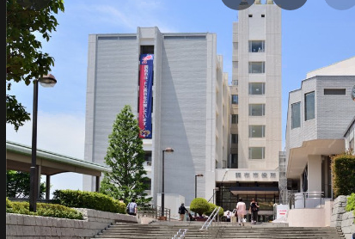 外観・看板等 | 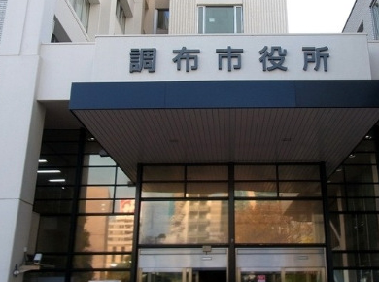 外観・看板等

③ | ④ | ③ | ④
受付・執務室等 | 受付・執務室等 | 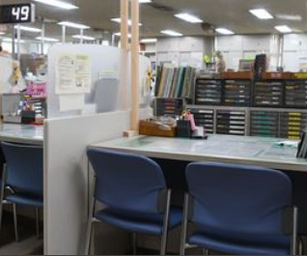 受付・執務室等 | 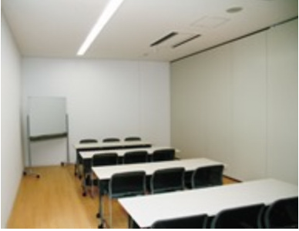 受付・執務室等

案内図 |  | 案内図
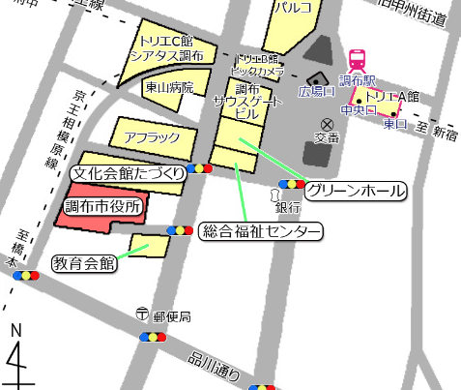

平面図 |  | 平面図
棚
デスク
デスク
コピー
会議室

会議室

受付
冷
入口

